entsoe
Srodowisko testowe: | Windows 11 Home (64-bitowa wersja) , Przeglądarka Chrome Wersja 114.0.5735.134 (Oficjalna wersja) (64-bitowa)
Warunki wstępne: | 1. Otwarta strona: http://nowaenergy.instrat.pl/wordpress/en/generation-by-technology-entsoe/

1. Testowanie funkcjonalności przycisku wyboru agregacji w ujęciu miesięcznym lub dobowym
Kroki do odtworzenia |  | Actual Result | Expected result | Pass | Fail
1 | Wybieramy dowolną datę w datepicker | Pojawia się rozwijalna lista wyboru zawierająca dane takie jak: "-", "daily", "month" | Powinny pojawić się tylko dwie dane do wyboru: "daily" i "month", dlatego że "-" nie jest żadną opcją do wyboru oraz wprowadza użytkownika w błąd że może zaznaczyć opcję która jest nieklikalna
2 | Wybieramy dowolny rodzaj ujęcia danych (percentage lub absolut)
3 | Klikamy na pole z wyborem agregacji
2. Testowanie funkcjonalności przycisku wyboru agregacji: sum lub average
1 | Wybieramy dowolną datę w datepicker | Pojawia się rozwijalna lista wyboru zawierająca dane takie jak: "-", "sum", "average" | Powinny pojawić się tylko dwie dane do wyboru: "sum" i "average", dlatego że "-" nie jest żadną opcją do wyboru oraz wprowadza użytkownika w błąd że może zaznaczyć opcję która jest nieklikalna
2 | Wybieramy dowolny rodzaj ujęcia danych (percentage lub absolut)
3 | Klikamy na pole z wyborem agregacji
3. Sprawdzanie funkcjonalności datepickera poprzez wpisywanie różnych formatów dat |  |  |  |  |  | Załączniki
1 | Wpisujemy ręcznie poprawną datę w FROM albo TO w formacie: DD.MM.YYYY | Data zostaje wpisana, kalendarz automatycznie zmienia datę | Data zostaje wpisana, kalendarz automatycznie zmienia datę
2 | Wpisujemy ręcznie poprawną datę w FROM albo TO w formacie: DD/MM/YYYY | Data zostaje wpisana, kalendarz automatycznie zmienia datę | Data zostaje wpisana, kalendarz automatycznie zmienia datę
3 | Wpisujemy ręcznie poprawną datę w FROM albo TO w formacie: DD-MM-YYYY | Data zostaje wpisana, kalendarz automatycznie zmienia datę | Data zostaje wpisana, kalendarz automatycznie zmienia datę
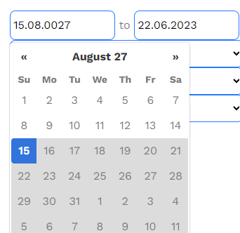
4 | Wpisujemy ręcznie poprawną datę w FROM albo TO w formacie: YYYY.MM.DD: 1. Wpisujemy datę 2022.05.22 2. Naciskamy Enter | pojawia się błedny format daty 12.11.0027 | Powinna pojawić informacja że błędny format daty albo datepicker powinien zaakceptować datę w tym formacie
5 | Wpisujemy ręcznie poprawną datę w FROM albo TO w formacie: YYYY-MM-DD: 1. Wpisujemy datę 2022-02-22; 2. Naciskamy Enter | pojawia się błędny format daty 15.08.0027 | Powinna pojawić informacja że błędny format daty albo datepicker powinien zaakceptować datę w tym formacie
6 | Wpisujemy ręcznie poprawną datę w FROM albo TO w formacie: YYYY/MM/DD: 1. Wpisujemy datę 2022/02/22 ; 2. Naciskamy Enter | Pojawia się błędny format daty 12.11.0026 | Powinna pojawić informacja że błędny format daty albo datepicker powinien zaakceptować datę w tym formacie |  |  | 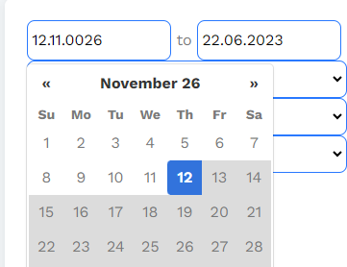
7 | W pole do date from albo date to można wpisywać wszystkie możliwe znaki: alfabet, znaki specjalne, itd | Po wpisaniu jakiejkolwiek daty możemy wpisac cokolwiek w polu na datę from, dane są edytowalne | Po wpisaniu daty powinna być blokada na wpisywanie czegokolwiek w tym miejscu
8 | W pole do date from i date to można wpisywać wszystkie możliwe znaki: alfabet, znaki specjalne, itd | Możemy usunąć datę i wpisać w miejscu na datę cokowiek, dane są edytowalne | Powinna być blokada/komunikat o niewlaściwych danych, bądź datepicker nie powinien ich w ogóle przyjmować
4. Sprawdzanie walidacji danych przez datepicker
1. | Wpisujemy nieistniejącą datę, np. 2022-22-02; 2022/22/05; bądź datę z przyszłości albo przeszłości | Datepicker wyświetla datę w formacie 13.04.0009 | Datepicker powinien walidować daty, komunikować że data jest błędna
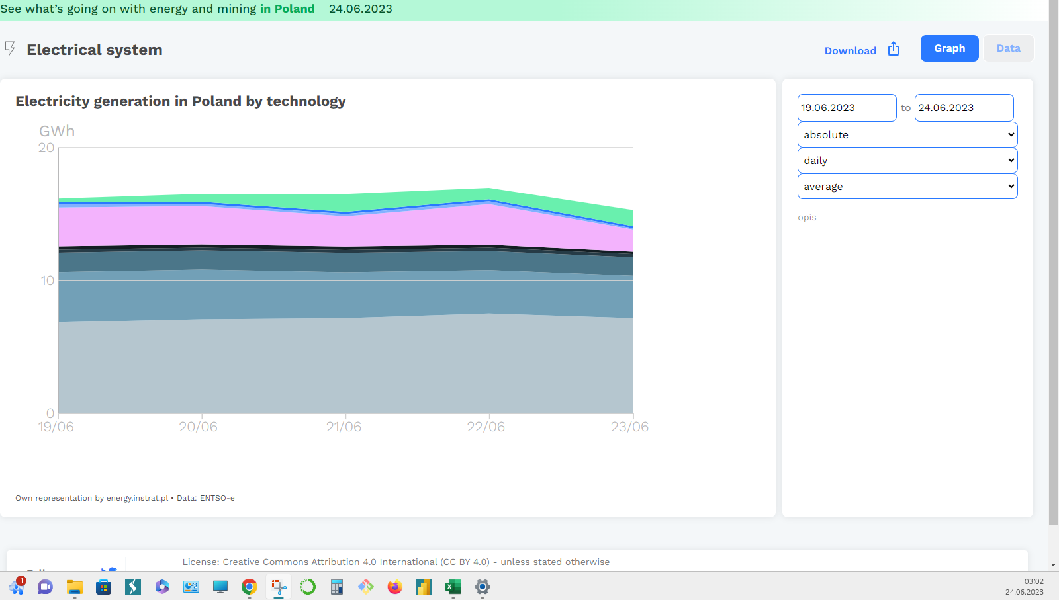
5. Testowanie funkcji datepickera związanych z kalendarzem
1 | Sprawdzamy czy datepicker oznacza dni wolne święta, tzw czerwone kartki w kalendarzu | Datepiker nie odróznia dni wolnych od pozostałych dni | Datepicker powinien wyświetlać dni wolne
6. Sprawdzenie datepickera w róznych strefach czasowych
1 | Sprawdzamy jak datepicker reaguje w innej strefie czasowej. Ustawiamy czas (UTC+14:00) Wyspa Kirimati, | Datepicker przyjmuje datę, wskazuje datę z 24.06.2023, wykres z kolei zatrzymuje się na danych z 23/06 | Trzebaby upewnić się że datepicker działa zgodnie z oczekiwaniami
2 |  | Zauważmy że napis "See what's going one… | wskazuje datą 24.06.2023 co nie koreluje z wykresem gdzie data wskazuje 23/06

